Trang_bìa
Posts and Telecommunications Institute of Technology |  |  |  |  |  |  | Thiết kế |  | Tài liệu phát triển |  | Tên hệ thống |  |  | Quản lí tài chính cá nhân |  |  |  | Người tạo |  | K.T.Trung | Ngày tạo |  | 2024-11-12
 |  |  |  |  |  |  |  |  |  |  |  |  |  |  |  |  |  | Người cập nhật |  |  | Ngày cập nhật
 |  |  |  |  |  |  |  |  |  |  | Màn hình (ID) |  |  | wallet_create |  | Màn hình (Tên) |  | tạo ví mới

 | QUẢN LÍ TÀI CHÍNH CÁ NHÂN Tài liệu phát triển hệ thống

 | Version 1.0

 |  |  |  |  |  |  |  |  |  | 1. Mục đích |  |  |  | 7. Giao diện màn hình
 |  |  |  |  |  |  |  |  |  | 2. Giới hạn hoạt động |  |  |  | 8. Danh sách hạng mục
 |  |  |  |  |  |  |  |  |  | 3. Giới hạn hệ thống |  |  |  | 9. Khái quát chức năng
 |  |  |  |  |  |  |  |  |  | 4. Chức năng liên quan |  |  |  | 10. Xử lý chi tiết
 |  |  |  |  |  |  |  |  |  | 5. Không bao gồm
 |  |  |  |  |  |  |  |  |  | 6. Sơ đồ

Posts and Telecommunications Institute of Technology |  |  |  |  |  |  | Thiết kế |  | Tài liệu phát triển |  | Tên hệ thống |  |  | Quản lí tài chính cá nhân |  |  |  | Người tạo |  | K.T.Trung | Ngày tạo |  | 2024-11-12
 |  |  |  |  |  |  |  |  |  |  |  |  |  |  |  |  |  | Người cập nhật |  |  | Ngày cập nhật
 |  |  |  |  |  |  |  |  |  |  | Màn hình (ID) |  |  | wallet_create |  | Màn hình (Tên) |  | tạo ví mới

 | Lịch sử chỉnh sửa

 | Ver |  | Ngày cập nhật |  |  | Nội dung cập nhật |  |  |  |  |  |  |  | Người cập nhật
 |  |  |  |  |  |  |  |  |  |  |  |  |  |  | Ngày duyệt |  | Người duyệt |  | Ngày duyệt |  |  | Người duyệt
 | 1 |  | 2024-11-12 |  |  | Tạo mới |  |  |  |  |  |  |  | K.T.Trung

Posts and Telecommunications Institute of Technology |  |  |  |  |  |  | Thiết kế |  | Tài liệu phát triển |  | Tên hệ thống |  |  | Quản lí tài chính cá nhân |  |  |  | Người tạo |  | K.T.Trung | Ngày tạo |  | 2024-11-12
 |  |  |  |  |  |  |  |  |  |  |  |  |  |  |  |  |  | Người cập nhật |  |  | Ngày cập nhật
 |  |  |  |  |  |  |  |  |  |  | Màn hình (ID) |  |  | wallet_create |  | Màn hình (Tên) |  | tạo ví mới

 | 1. Mục đích
 |  | - Dùng để tạo ví mới quản lí giao dịch
 |  | - User nhập các thông tin bắt buộc của ví.
 |  | - Sau khi nhất nút hoàn tất, hệ thống sẽ kiểm tra
 |  |  | + Trường hợp phát sinh lỗi, hệ thống sẽ thông báo lỗi cho người dùng tại màn hình này hoặc màn hình trước đó.
 |  |  | + Nếu hoàn tất đăng tin, hệ thống sẽ quay lại màn hình chính và cập nhật, hiển thị ví.

 | 2. Giới hạn hoạt động
 |  | Không có

 | 3. Giới hạn hệ thống
 |  | Không có

 | 4. Chức năng liên quan
 |  | Không có

 | 5. Không bao gồm
 |  | Không có

Posts and Telecommunications Institute of Technology |  |  |  |  |  |  | Thiết kế |  | Tài liệu phát triển |  | Tên hệ thống |  |  | Quản lí tài chính cá nhân |  |  |  | Người tạo |  | K.T.Trung | Ngày tạo |  | 2024-11-12
 |  |  |  |  |  |  |  |  |  |  |  |  |  |  |  |  |  | Người cập nhật |  |  | Ngày cập nhật
 |  |  |  |  |  |  |  |  |  |  | Màn hình (ID) |  |  | wallet_create |  | Màn hình (Tên) |  | tạo ví mới

Màn hình cập nhật thông tin
 | 6. Sơ đồ

Khởi động
hệ thống

Màn hình chính

UseWallet
User
Wallet

 | Table

 |  |  | № | Loại | Tên |  |  |  |  |  |  | I/O | Ghi Chú
 |  |  | 1 | M | Wallet |  |  | Table lưu trữ thông tin ví của user |  |  |  | I/O
 |  |  | 2 | M | User |  |  | Table lưu thông tin thiết lập của user |  |  |  | I
 |  |  | 3 | M | UseWallet |  |  | Table lưu id ví đang sử dụng |  |  |  | I/O
 |  |  | 4
 |  |  | 5
 |  |  | 6
 |  |  | 7
 |  |  | 8

 |  |  |  | ※ Loại (M: Master / T: Transaction table / Ⅰ: INI file / W: work table / V: view / S: stored procedures / L: SQL loader / F: file)

Thiết_kế
Posts and Telecommunications Institute of Technology |  |  |  | Thiết kế |  |  | Tài liệu phát triển |  |  |  | Tên hệ thống |  |  | Quản lí tài chính cá nhân |  |  | Người tạo | K.T.Trung | Ngày tạo | 2024-11-12
 |  |  |  |  |  |  |  |  |  |  |  |  |  |  |  |  | Người cập nhật |  | Ngày cập nhật
 |  |  |  |  |  |  |  |  |  |  | Màn hình (ID) |  |  | wallet_create |  | Màn hình (Tên) | tạo ví mới

 | 7. Giao diện

 |  |  |  |  |  | *Hình giao diện chính

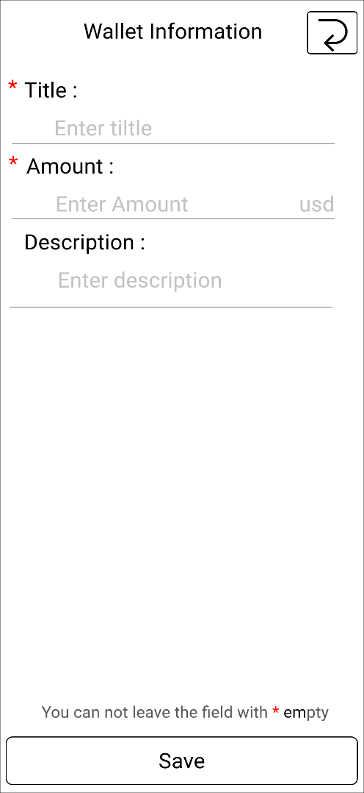

Posts and Telecommunications Institute of Technology |  |  |  | Thiết kế |  |  | Tài liệu phát triển |  |  |  | Tên hệ thống |  |  | Quản lí tài chính cá nhân |  |  | Người tạo | K.T.Trung | Ngày tạo | 2024-11-12
 |  |  |  |  |  |  |  |  |  |  |  |  |  |  |  |  | Người cập nhật |  | Ngày cập nhật
 |  |  |  |  |  |  |  |  |  |  | Màn hình (ID) |  |  | wallet_create |  | Màn hình (Tên) | tạo ví mới

 | 8. Danh sách hạng mục

 |  | [Vùng hiển thị cố định]
 |  | № | Tên hạng mục |  | Control |  |  |  |  |  |  | Ghi chú
 |  | 1 | Tiêu đề |  | TextView |  |  |  |  |  |  | Mô tả nội dung nhập cho user
 |  | 2 | Số tiền |  | TextView |  |  |  |  |  |  | Mô tả nội dung nhập cho user
 |  | 3 | Mô tả |  | TextView |  |  |  |  |  |  | Mô tả nội dung nhập cho user
 |  | 4 | Đơn vị tiền |  | TextView |  |  |  |  |  |  | Mô tả đơn vị tiền user đang sử dụng

 |  | [Vùng nhập]
 |  | № | Tên hạng mục | Loại dữ liệu | Độ dài |  |  | Bắt buộc |  | I/O | Control |  | Format |  | Ghi chú
 |  | 1 | Tiêu đề | Chuỗi chữ | 5, 20 |  |  |  | Y | In | EditText
 |  | 2 | Số tiền | Chuỗi số | 10 |  |  |  | Y | In | EditText
 |  | 3 | Mô tả | Chuỗi chữ | 40 |  |  |  | Y | In | EditText

 |  | [Vùng nút]
 |  | № | Tên hạng mục |  | Control |  |  |  |  |  |  | Ghi chú
 |  | 1 | Tạo ví mới |  | Button

Posts and Telecommunications Institute of Technology |  |  |  | Thiết kế |  |  | Tài liệu phát triển |  |  |  | Tên hệ thống |  |  | Quản lí tài chính cá nhân |  |  | Người tạo | K.T.Trung | Ngày tạo | 2024-11-12
 |  |  |  |  |  |  |  |  |  |  |  |  |  |  |  |  | Người cập nhật |  | Ngày cập nhật
 |  |  |  |  |  |  |  |  |  |  | Màn hình (ID) |  |  | wallet_create |  | Màn hình (Tên) | tạo ví mới

 | 9. Khái quát chức năng
 |  | (1) Hiển thị ban đầu
 |  |  | 1. Hiển thị màn hình ở trạng thái ban đầu

 |  | (2) Hoàn tất tạo ví
 |  |  | 1. Nhấn button "Hoàn tất" để xử lý.
 |  |  | 2. Kiểm tra lỗi ở các trường bắt buộc.
 |  |  | Nếu có lỗi, thông báo ở màn hình này hoặc màn hình sau khi đã tạo ví.
 |  |  | Lưu thành công thì quay lại màn hình chính của ứng dụng.

Posts and Telecommunications Institute of Technology |  |  |  | Thiết kế |  |  | Tài liệu phát triển |  |  |  | Tên hệ thống |  |  | Quản lí tài chính cá nhân |  |  | Người tạo | K.T.Trung | Ngày tạo | 2024-11-12
 |  |  |  |  |  |  |  |  |  |  |  |  |  |  |  |  | Người cập nhật |  | Ngày cập nhật
 |  |  |  |  |  |  |  |  |  |  | Màn hình (ID) |  |  | wallet_create |  | Màn hình (Tên) | tạo ví mới

 | 10. Xử lý chi tiết
 |  | (1) Hiển thị ban đầu
 |  |  | Xem chi tiết
 |  | (2) Hoàn tất tạo ví
 |  |  | Xem chi tiết

